Накладная-№3
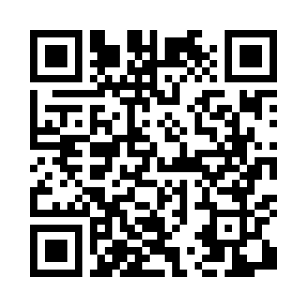
Номер товарно-транспортной накладной: |  |  | Торговый представитель: Amriyev Muhammad
Поставщик: Toshkent falcon fly 2 |  |  | Телефон торгового представителя: +998972880505
Дата отгрузки: 15.10.2025 |  |  | Контрагент: """" Klient
Дата консигнации: |  |  | Адрес:
Доставщик: |  |  | Телефон:
Телефон доставщика:
Время заказа: 15.10.2025 15:28:09
№ | Штрих-код | Название товаров (работ,услуг) | Количество | Количество в кейсе | Цена | Сумма
 |  |  | 25 |  |  | 88
1 | 5605585682969 | Силиклновые коврики для кружево DB-85-3 | 5 | 5 шт. | 4.80 | 24
2 | 5605585268910 | Силиконовые подставки под горячее 40*25cm DB- 306-1 | 20 | 20 шт. | 3.20 | 64
Итого: 88$|->UZS: 1,100,000.00

